A. ECONOM.
RESUMEN ANALISIS ECONOMICO
 |  | FECHA | 2024-03-06
 |  | DÓLAR | 845.5 | Cotizacion divisas venta BNA
 |  |  |  |  |  |  |  |  |  | Cotización 2INFLOW
ANALISIS PARA | 1 | MESES
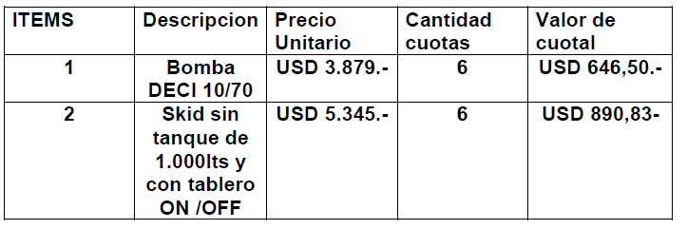
PQ |  |  |  | DETALLE | UNITARIO | CANTIDAD | MESES |  | TOTAL
Venta (USD/mes) | $ 21,453.63 |  |  | COSTO DE EQUIPOS DE INYECCIÓN | 3050 | 10 |  |  | 30,500
Costo (USD/mes) | $ 12,363.04 |  |  | COSTO SKID DE INYECCIÓN | 5345 | 5 |  |  | 26,725
CP (USD/mes) | $ 7,910.64 |  |  | FiTTING (20% Sobre Bomba) | 1069 | 10 |  |  | 10,690
CP (%) | 36.9% |  |  | TOTAL COSTO DE EQUIPOS |  |  |  |  | 67,915
k | 1.74 |  |  | COSTO PRODUCTOS QUIMICOS | CR | l/mes | MESES
 |  |  |  | ICS400 | 3.21 | 2,281 | 1 |  | 7,322 | DOSISUR
Servicio + Equipos |  |  |  | CY802 | 2.18 | 742 | 1 |  | 1,618
Venta (USD/mes) | $ 6,297.98 |  |  | IC5087 | 1.81 | 1,891 | 1 |  | 3,423
Costo (USD/mes) | $ 4,881.92 | 1/2 operador + bombas |  | TOTAL COSTOS PRODUCTOS |  |  |  |  | 12,363
CP (USD/mes) | $ 1,069.67
CP (%) | 17.0% |  |  | VENTA PRODUCTOS QUIMICOS | UNITARIO | CANTIDAD / MES | MESES | LITROS | MONTO
k | 1.29 |  |  | ICS400 | 4.42 | 2281 | 1 | 2,280.9 | 10,081.6
 |  |  |  | CY802 | 3.6 | 742 | 1 | 742.2 | 2,672.0
Equipos |  |  |  | IC5087 | 4.6 | 1891 | 1 | 1,891.3 | 8,700.0
Inversion total (USD) | $ 67,915.00 |  |  | TOTAL VENTA PRODUCTOS |  | 4914 |  | 4,914.4 | 21,453.6
Tiempo uso (meses) | 60
Costo equipo (USD/mes) | $ 113.19

Ítem | UM | Costo | k | Venta [USD/UM] | CP (USD/mes) | CP (%)
Productos Quimicos | mes | 12,363 | 1.74 | 21,454 | $ 7,910.64 | 37%
Servicio | mes | 4,882 | 1.29 | 6,298 | $ 1,069.67 | 17%
Total | mes | 17,245 | 1.61 | 27,752 | $ 8,980.31 | 32%

